Descapote
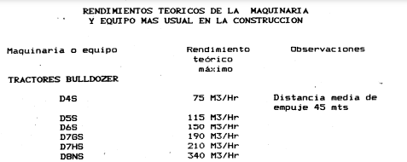
ANALISIS DE PRECIOS UNITARIOS

ITEM : DESCAPOTE DE TERRENO
UNIDAD : m3

Materiales | Un. | Cant. | Vr. Unitario | Vr. Parcial
 |  |  |  | $0
 |  |  |  | $0
 |  |  |  | $0
 |  |  | Sub-total | $0

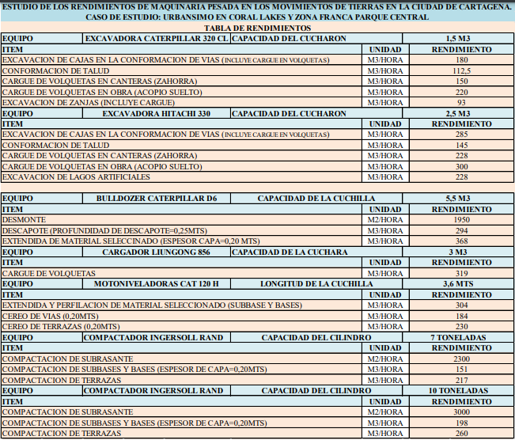
Mano de Obra | Rend. |  | Jornal+Prestaciones | Vr. Parcial
1 Ayudante | 150.0 |  | $38,667 | $258
 | 1 |  |  | $0
 | 1 |  |  | $0
 |  |  | Sub-total | $258

Equipo |  | Rend. | Tarifa | Vr. Parcial
Herramientas menores |  | 150.00 | $3,675 | $25
Buldócer |  | 150.00 | $220,000 | $1,467
 |  |  |  | $0
 |  |  |  | $0
 |  |  | Sub-total | $1,491

Transporte |  | Cant. | Tarifa | Vr. Parcial
traslado |  | 2 | $ 13,333 | $26,667
 |  |  |  | $0
 |  |  |  | $0
 |  |  | Sub-total | $26,667

 |  |  | Costo Directo | $28,416

